Planilha1
Agosto/2023
RELATÓRIO GERENCIAL DE PRODUÇÃO

HEMNSL
Hospital Estadual e Maternidade Nossa Senhora de Lourdes
A Maternidade Nossa Senhora de Lourdes – MNSL é um hospital fundado em 1970, de natureza pública, que atende pacientes referenciados do SUS em emergência obstétrica. O principal objetivo da MNSL é proporcionar atendimento humanizado ao binômio mãe-bebê, com foco na vida e no acolhimento, prezando pela saúde e bem-estar dos pacientes da comunidade durante o pré-parto, parto e pós-parto, através de rodas de conversas oferecidas no Programa Parto Adequado e Curso de Gestantes.
Atualmente, a gestão do HMNSL é realizada pelo IGH, por meio do 11° Termo Aditivo ao Termo de Transferência de Gestão n° 001/2013 – SES/GO, celebrado com o Estado de Goiás, com vigência até o dia 22 de dezembro de 2023, pelas disposições da Lei Estadual n° 15.503/2005 e suas alterações.
Atendimento de Urgência e Emergência

Foram realizados em agosto de 2023, 1.117 atendimentos de urgência e emergência.

SERVIÇO DE APOIO DIAGNÓSTICO E TERAPÊUTICO

Estrutura Física
 |  | Análise Clínicas | 3,193
 |  | Anatomia Patológica | 58
 |  | Ultrassonografia | 252
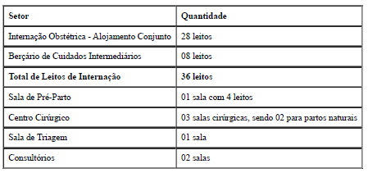
 |  | CTG | 246

Foram realizados média de 3778 serviços auxiliares de diagnóstico em agosto de 2023.

Saída Hospitalar
Indicadores de Desempenho

 |  | Taxa de Ocupação Hospitalar | 86.85%
Contratado | 290 | Tempo Médio de permanência | 3.31
Realizado | 293 | Intervalo de substituição | 0.47
 |  | Taxa de readmissão em 29 dias | 0.4%
 |  | Taxa de classificação de Robson | 100.00%
 |  | Taxa de mortalidade neonatal | 0.00%
 |  | Percentual de parto cesareo | 41.75%

A meta de saídas hospitalares em agosto de 2023 é de 290 saídas e foram realizadas 293 saídas ficando entre a variação de ±10%.

